공사완료 보고서
공사완료 보고서
업 체 명 | ㈜수안이엔지 |  | 공사일자 | 2025.12.02
공 사 명 | 기숙사 AB동 지하 영구 배수 집수정 펌프 교체 |  | 제출일자 | 2025.12.11
작업사진 (전) | 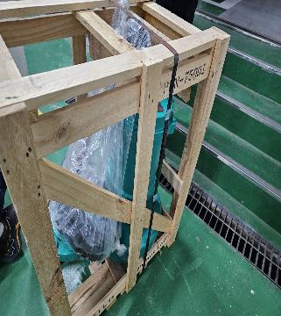 | 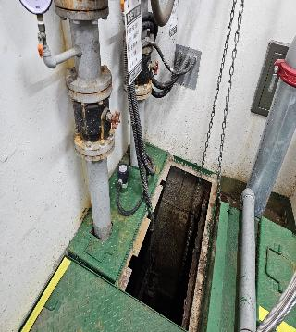

내 용 | 신규 펌프 입고완료 | 펌프 교체 전
작업사진 (중) | 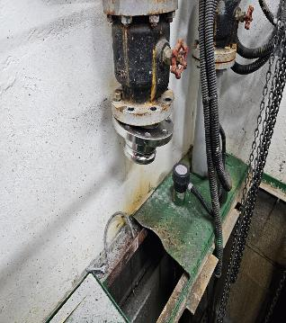 | 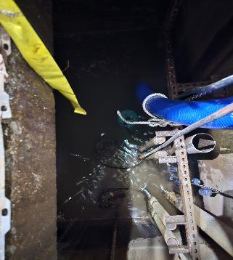

내 용 | 기존 펌프 및 배관 철거 완료 | 신규 펌프 하역작업
작업사진 (후) | 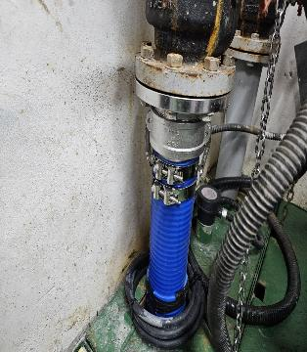 | 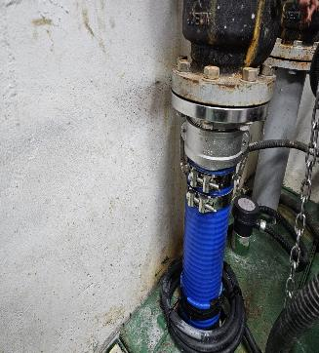

내 용 | 펌프 설치 및 배관 교체 완료 | 펌프 설치 및 배관 교체 완료 및 결선 완료

